Sheet1
保卫科西门值班桌参数，预算
名称 | 数量 | 单位 | 预算价 | 预算目录 | 需求 | 规格大小 | 金额 | 参考图样
值班桌 | 1 | 个 | 1000 | A05019900-其他家具 | 板材;采用环保材质实木多层板，面贴高光度三聚氰胺板饰面（颜色白色），耐磨度达3000转，主材板面厚度为≥18mm，板材的甲醛释放量达到国家强制性标准GB18580-2001E1级的要求。桌子60cm边上加厚25mm,中间做键盘托，开孔,配可移动主机托，印LOGO，右转角。封边：采用pvc热熔封边，厚度≥2mm；使用全部五金配件为优质产品不易生锈、变型。 | 1.2*1.1*0.9 | 1000 | 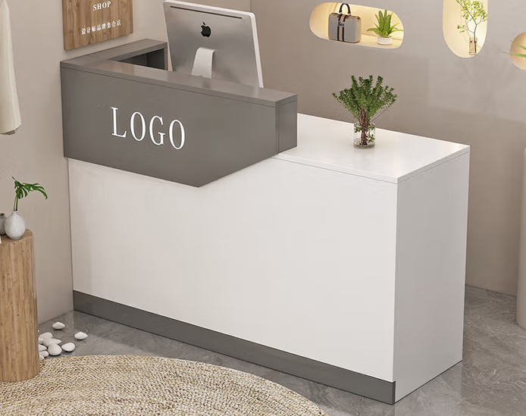
具体要求，款式，颜色需与负责人现场对接确定

